Procesos
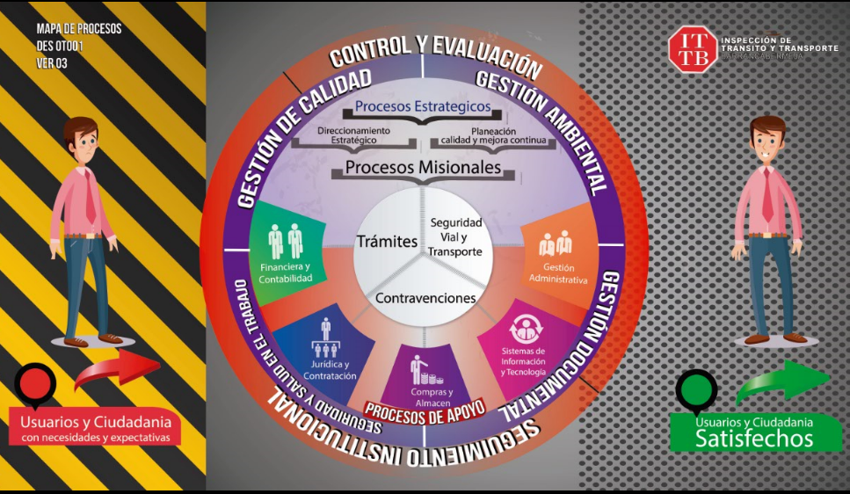
Procesos | Procesos | Sigla | Aprobación
1 | Direccionamiento | DES | Acta No. 04-2023
2 | Planeación | PCM | Acta No. 04-2023
3 | Tramites | TRA | Acta No. 04-2023
4 | Contravenciones | CON | Acta No. 04-2023
5 | Seguridad Vial | SET | Acta No. 04-2023
6 | Financiera | FIN | Acta No. 03-2024
7 | Juridica | JUR | Acta No. 04-2023
8 | Almacén | COM | Acta No. 04-2023
9 | Sistemas | TEC | Acta No. 05-2025
10 | Administrativa | ADM | Acta No. 04-2023
11 | Gestión Documental | GED | Acta No. 04-2023
12 | Gestión Ambiental | SGA | Acta No. 02-2026
13 | SST | SST | Acta No. 02-2026
14 | Control y Evaluación | CEV | Acta No. 04-2023

